关系图
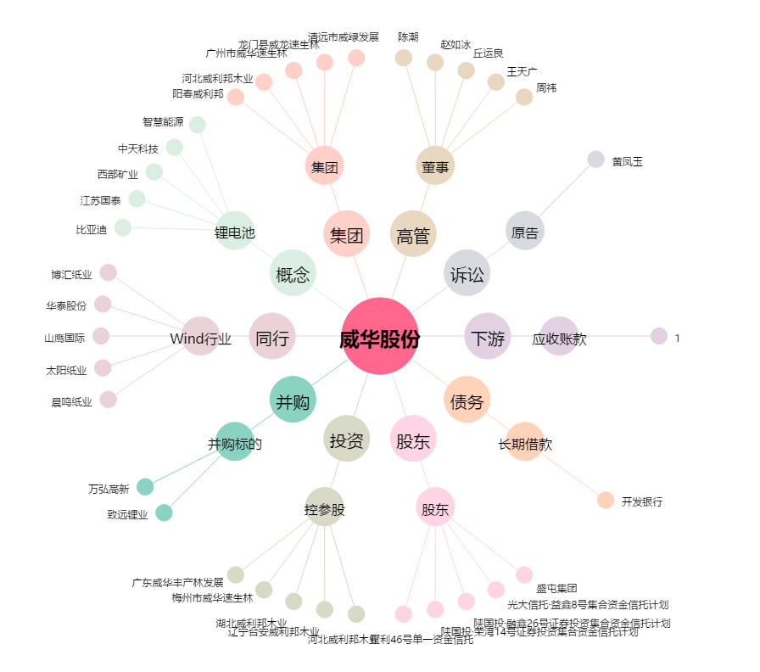
威华股份[002240.SZ] - 关系概览图

